版本控管
大項目
Online作業
中項目
APF 使用者管理
細項
APF0102 角色帳號設定作業
標題
功能簡述
製作人
馬凱林
製作日
20131014

NO. | 版本 | 修改說明 | 日期
1 | 1.0 | 初版 | 2013-10-16

功能簡述
大項目
Online作業
中項目
APF 使用者管理
細項
APF0102 角色帳號設定作業
標題
功能簡述
製作人
馬凱林
製作日
20131014
View |  | 回總表

功能 Use Case
角色帳號設定作業
效能需求 | 資料處理量
最大處理人數 - 50人 concurrent數 20人 - 3秒以內 | 每年預計 5000筆
簡述/目標 | 業務需求目的
進行角色-帳號對應維護設定 | 提供系統權限使用的必要設定
主要參與者 | 支援性參與者
系統部
觸發事件Triggers | 事先條件Preconditions
使用者由功能清單點選角色帳號對應時 | 1. 主檔已建立使用者帳號。 2. 各模組依需求在APF已建立自訂角色。
處理流程說明

其他

IPO
大項目
Online作業
中項目
APF 使用者管理
細項
APF0102 角色帳號對應設定
標題
IPO圖
製作人
陳懿信
製作日
20131018
回總表

大項目
Online作業
中項目
APF 使用者管理
細項
APF0101 角色維護
標題
功能簡述
製作人
陳慕霖
製作日
20131003

畫面_APF0102MM1
大項目
Online作業
中項目
APF 使用者管理
細項
APF0102 角色帳號設定作業
標題
APF0102MM1 角色帳號設定作業主頁面
製作人
馬凱林
製作日
20131014
 |  |  |  |  |  | 回總表

畫面示意圖
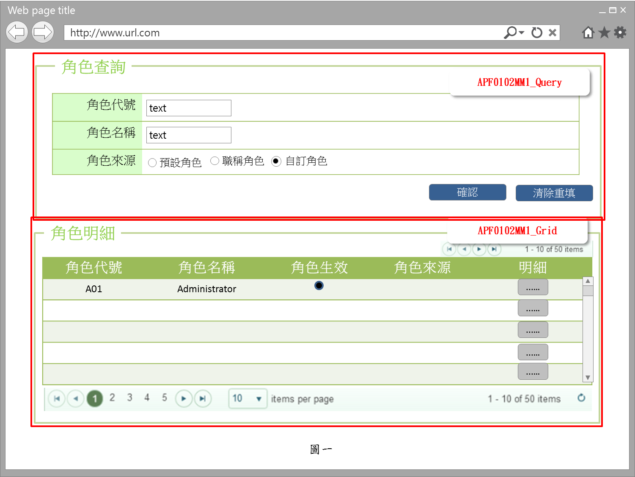

事前檢核
1.前畫面:首頁 1.1 SESSION內容: 1.2 成立條件:該使用者擁有此功能查詢權限
事後檢核
無
前端檢核
APF0102MM1_Query 檢查時機：各欄位輸入後
NO | 項目名稱 | 檢核項目
1 | 角色代號 | 輸入型態:string 格式:英數字 最大長度限制:英文10(控制項控制)
2 | 角色名稱 | 輸入型態:string 格式:中英數字 最大長度限制:中文20(控制項控制)
3 | 角色來源 | 預定角色，職稱角色，自訂角色，三者必需選其一。(控制項控制)

APF0102MM1_Grid
NO | 項目名稱 | 檢核項目
1 | 角色代號 | 顯示用。
2 | 角色名稱 | 顯示用。
3 | 角色生效 | 顯示用。
4 | 角色來源 | 顯示用。

後端檢核
APF0102MM1_Query 檢查時機：按下『確認』鈕時
NO | 項目名稱 | 檢核項目
1 | 角色代號 | 若查無符合的資料，則出現錯誤訊息，訊息內容請參考APF訊息表-APF_NO 02001。
2 | 角色名稱
3 | 角色來源

APF0102MM1_Grid
NO | 項目名稱 | 檢核項目
1 | 角色代號 | 顯示用。
2 | 角色名稱 | 顯示用。
3 | 角色生效 | 顯示用。
4 | 角色來源 | 顯示用。

Form Attribute
APF0102_Form
 | Attribute名稱 | namespace | Base Class | 方法 | 說明
1 | UIPermissionHelper | SUDA3G.APF.WEB.Utils | ActionFilterAttribute | OnActionExecuting() | UI按鈕權限檢核

Button Attribute
 | Attribute名稱 | namespace | Base Class | 方法 | 說明
1 | LogAction | SUDA3G.APF.WEB.Utils | ActionFilterAttribute | OnActionExecuting() | 記錄使用者執行功能Log

Button說明
NO | 控制項名稱 | call methods | 重要參數 | 主要處理內容
1 | 『APF0102MM1』Form | A. _LOAD |  | 1.執行[APFRoleRelationController.RoleQuery()]
 |  | A.1 APFRoleRelationController.RoleQuery() |  | 開啟APF0102MM1_Query

APF0102MM1_Query
 | 確認 | [LogAction] |  | 1.記錄使用者執行功能Log
1 |  | A._CLICK |  | 1.呼叫[APFRoleController.GetRole]Method
 |  | A.1 APFRoleController.GetRole() | apfModel | 1.開啟APF0102MM1_Grid，並回傳JsonResult(List<apf_role_profile> Model to List)資料,資料連結並將查詢結果置於APF0102MM1_Grid中
2 | 清除重填 | A. _CLICK |  | 清除APF0102MM1_Query畫面所有欄位 1.txtINPUT_GROUP_ID="" txtINPUT_NAME="" rbtINPUT_SOURCE_TYPE =(value="2" checked)

APF0102MM1_Grid
1 | 明細 | A._CLICK |  | 1.呼叫[APFRoleRelationController.RelationSetting()]
 |  | A.1 APFRoleRelationController.RelationSetting()[HttpGet] | apfModel | 1.以導頁方式開啟APF0102MA1，被選取角色內所有的帳號資訊顯示在開啟的APF0102MA_Grid 右半部(角色帳號區)

特殊說明
NO | 應用時機 |  | 內容說明

參考資料說明
1 | 共通元件
2 | 共通元件

欄位_APF0102MM1
大項目
Online作業
中項目
使用者管理
細項
APF0102 角色帳號設定作業
標題
APF0102 角色帳號設定作業主頁面
製作人
馬凱林
製作日
20131014
 |  |  |  |  |  |  |  |  |  | 回總表

Global 參數
No. | 項目名稱 | UI控制項代號 | UI控制項型態及長度 | 對應Table Name | 對應Column Name | DB型態及長度 | 預設值 | 輸入/輸出 | 備註
1

APF0102MM1_Query
No. | 項目名稱 | UI控制項代號 | UI控制項型態及長度 | 對應Table Name | 對應Column Name | DB型態及長度 | 預設值 | 輸入/輸出 | 備註
1 | 角色代號 | txtINPUT_GROUP_ID | string 10 | apf_roleprofile | group_id | varchar(10) |  | I
2 | 角色名稱 | txtINPUT_NAME | string 20 | Core_Role | Name | nvarchar(20) |  | I
3 | 角色來源 | rbtINPUT_SOURCE_TYPE |  | apf_roleprofile | source_type | char(1) | 2 | I | 0:預設角色 1:職稱角色 2:自訂角色

APF0102MM1_Grid
No. | 項目名稱 | UI控制項代號 | UI控制項型態及長度 | 對應Table Name | 對應Column Name | DB型態及長度 | 預設值 | 輸入/輸出 | 備註
1 | 群組識別值 | Rid |  | Core_Role | Rid | int |  | X | 不顯示
2 | 角色代號 | GROUP_ID |  | apf_roleprofile | group_id | varchar(10) |  | O
3 | 角色名稱 | NAME |  | Core_Role | Name | nvarchar(20) |  | O
4 | 角色生效 | ENABLE |  | Core_Role | Enable | bit |  | O | true(1)顯示●，false(0)則不顯示
5 | 角色來源 | SOURCE_TYPE |  | apf_roleprofile | source_type | char(1) |  | O | 0:預設角色 1:職稱角色 2:自訂角色

畫面_APF0102MU1
大項目
Online作業
中項目
APF 使用者管理
細項
APF0102 角色帳號設定作業
標題
APF0102MA1 角色帳號設定作業新增頁面
製作人
馬凱林
製作日
20131014
 |  |  |  |  |  | 回總表

畫面示意圖
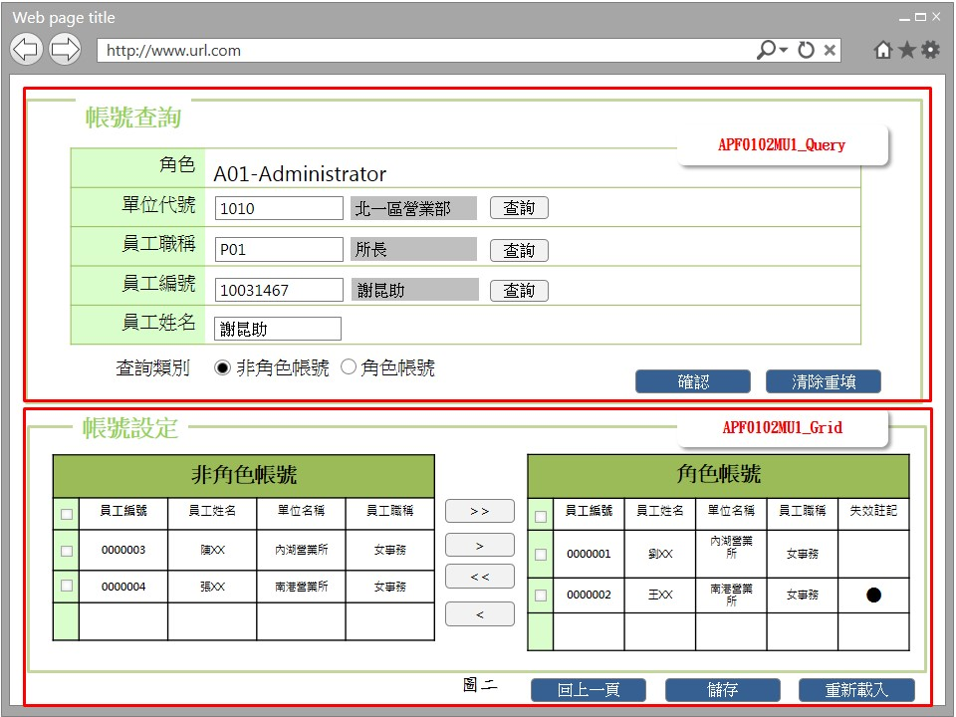 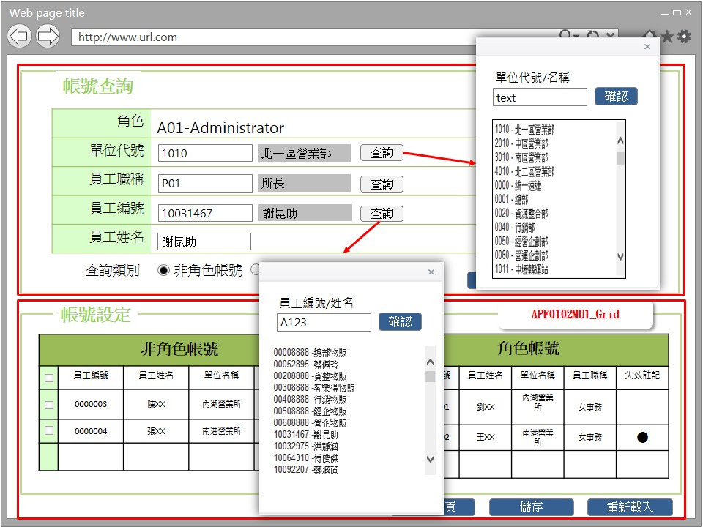

事前檢核
1.前畫面:APF0102MU1 1.1 SESSION內容: 1.2 成立條件:該使用者擁有此功能修改權限。
事後檢核
無
前端檢核
APF0102MU1_Query 檢查時機：按下『確認』鈕時
NO | 項目名稱 | 檢核項目
1 | 角色 | 角色欄位由前一頁角色明細帶入組成，格式為「角色代號-角色名稱」，且為唯讀顯示(Label欄位)。
2 | 單位代號 | 輸入型態:string 格式:數字 最大長度限制:數字10(控制項控制)
3 | 員工職稱 | 輸入型態:string 格式:英數字 最大長度限制:英文5(控制項控制)
4 | 員工編號 | 輸入型態:string 格式:數字 最大長度限制:英文10(控制項控制)
5 | 員工姓名 | 輸入型態:string， 格式:中英數字 最大長度限制:中文20(控制項控制)
6 | 顯示查詢結果於 | 非角色帳號，職角色帳號，二者必需選其一。(控制項控制)

APF0102MU1_Grid_非角色帳號 檢查時機：按下『確認』鈕時
1 | 員工編號 | 顯示用。
2 | 員工姓名 | 顯示用。
3 | 單位名稱 | 顯示用。
4 | 員工職稱 | 顯示用。

APF0102MU1_Grid_角色帳號 檢查時機：按下『確認』鈕時
1 | 員工編號 | 顯示用。
2 | 員工姓名 | 顯示用。
3 | 單位名稱 | 顯示用。
4 | 員工職稱 | 顯示用。
5 | 失效註記 | 顯示用。

後端檢核
APF0102MU1_Query 檢查時機：按下『確認』鈕時
NO | 項目名稱 | 檢核項目
1 | 部門代號 | 若查無符合的資料，則出現錯誤訊息，訊息內容請參考APF訊息表-APF_NO 02001。
2 | 員工職稱
3 | 員工編號
4 | 員工姓名

APF0102MU1_Grid_非角色帳號 檢查時機：按下『確認』鈕時
1 | 員工編號 | 顯示用。
2 | 員工姓名 | 顯示用。
3 | 單位名稱 | 顯示用。
4 | 員工職稱 | 顯示用。

APF0102MU1_Grid_角色帳號 檢查時機：按下『確認』鈕時
1 | 員工編號 | 顯示用。
2 | 員工姓名 | 顯示用。
3 | 單位名稱 | 顯示用。
4 | 員工職稱 | 顯示用。
5 | 失效註記 | 顯示用。

Form Attribute
APF0102_Form
 | Attribute名稱 | namespace | Base Class | 方法 | 說明
1 | UIPermissionHelper | SUDA3G.APF.WEB.Utils | ActionFilterAttribute | OnActionExecuting() | UI按鈕權限檢核

Button Attribute
APF0102_Button
 | Attribute名稱 | namespace | Base Class | 方法 | 說明
1 | LogAction | SUDA3G.APF.WEB.Utils | ActionFilterAttribute | OnActionExecuting() | 記錄使用者執行功能Log

Button說明
NO | 控制項名稱 | call methods | 重要參數 | 主要處理內容
1 | 『APF0102MA1』Form | A. _LOAD |  | 1.執行APFRoleRelationController.RelationSetting()
 |  | A.1 PFPermissionController.RelationSetting()[HttpGet] | apfModel | 1.開啟APF0102MA1_Query 2.帶出apfModel.RID所對應的User資料
APF0102MA1_Query
1 | 查詢 | A. _CLICK |  | 1.呼叫ShowDialog() Javascript 查詢按鈕提供開窗選取功能，例如:員工編號可自行輸入(模糊查詢)或點選查詢按鈕，跳出員工查詢視窗，於員工查詢視窗輸入條件(員工編號或員工姓名模糊查詢)後按下確認按鈕，下方顯示查詢結果，雙擊一筆員工查詢結果，帶回員工編號與員工姓名(圖二)。 呼叫
 |  | A.1 ShowDialog() | btnID | 傳入buttonID，依buttonID跳出查詢視窗
2 | 確認 | [LogAction] |  | 1.記錄使用者執行功能Log
 |  | A. _CLICK |  | 1.執行APFRoleRelationController.GetUesrRoleRelation()
 |  | A.1 APFRoleRelationController.GetUesrRoleRelation() | amdModel.RID | 開啟APF0102MA1_Grid，依輸入的查詢條件，整合後端 DB資料，並將查詢結果置於APF0102MA1_Grid中，資料依查詢類別，顯示於非角色帳號或角色帳號區塊
3 | 清除重填 | _CLICK |  | 清除APF0102MA1_Query畫面所有欄位 1.txtINPUT_DEPT_ID="" txtINPUT_EMPLOYEE_POSITION="" txtINPUT_EMPLOYEE_ID="" txtINPUT_EMPLOYEE_NAME="" rbtINPUT_NON_ROLE_ACCOUNT =(value="0" checked)

APF012MA1_Grid
1 | 回上一頁 | A. _CLICK |  | 1.呼叫WinConfirm( "APF_NO 15002") JavaScript 2.呼叫 APFRoleRelationController.RoleQuery() 如已點選角色帳號設定但尚未儲存，此時則點選回上一頁按鈕，系統提示確認訊息，以免不慎放棄之前所做設定，訊息內容請參考APF訊息表 APF_NO 15002，若選擇是，則取消在儲存之前的點選，含加入角色的帳號或自角色中移除的帳號，再以導頁方式開啟APF0102MM1，並帶回原先的查詢條件，若選擇否，則不做任何動作。 如已點選角色帳號設定且已儲存，點選回上一頁按鈕，則以導頁方式開啟APF0102MM1，並帶回原先的查詢條件。
 |  | A.1 APFRoleRelationController.RoleQuery()[HttpPost] | apfModel | 1.開啟APF0102MM1_Query,並回傳JsonResult(List<apf_role_profile> Model to List)資料,資料連結並將查詢結果置於APF0102MM1_Grid中
2 | 儲存 | [LogAction] |  | 1.記錄使用者執行功能Log
 |  | A _CLICK |  | 1.呼叫WinConfirm( "APF_NO 04004") JavaScript 2.呼叫 APFRoleRelationController.RelationSetting() 點選儲存按鈕，系統提示確認訊息，訊息內容請參考APF訊息表 APF_NO 04004 或 04005，若選擇是，則進行儲存，若選擇否，則不做任何動作。
 |  | A.1 APFRoleRelationController.RelationSetting() | int Rid, List<string> SelectSid | 儲存成功: 1.原畫面顯示修改資料成功訊息，訊息內容請參考APF訊息表APF_NO 04001 2.點回上一頁按鈕，則以導頁方式開啟APF0102MM1，並帶回原先的查詢條件 儲存失敗:顯示修改資料失敗訊息，訊息內容請參考APF訊息表APF_NO 04002
3 | 重新載入 | A._CLICK |  | 1.執行APFRoleRelationController.RelationSetting()
 |  | A.1 APFRoleRelationController.RelationSetting()[HttpPost] | apfModel,List<cmdFilt> | 1.載入APF0102MA1_Query畫面原始資料並執行APF0102MA1_Query的查詢條件

特殊說明
NO | 應用時機 |  | 內容說明

參考資料說明
1 | 共通元件
2 | 共通元件

欄位_APF0102MU1
大項目
Online作業
中項目
APF 使用者管理
細項
APF0102 角色帳號設定作業
標題
APF0102MA1 角色帳號設定作業新增頁面
製作人
馬凱林
製作日
20131014
 |  |  |  |  |  |  |  |  |  | 回總表

Global 參數
No. | 項目名稱 | UI控制項代號 | UI控制項型態及長度 | 對應Table Name | 對應Column Name | DB型態及長度 | 預設值 | 輸入/輸出 | 備註
1

APF0102MU1_Query
No. | 項目名稱 | UI控制項代號 | UI控制項型態及長度 | 對應Table Name | 對應Column Name | DB型態及長度 | 預設值 | 輸入/輸出 | 備註
1 | 群組識別值 | txtRID | int | Core_Role | Rid | int |  | X | 不顯示
2 | 角色代號 | txtGROUP_ID | string 10 | apf_role_profile | group_id | varchar(10) |  | O | 由APF0102MM1帶過來
3 | 角色名稱 | txtNAME | string 20 | Core_Role | Name | varchar(20) |  | O | 由APF0102MM1帶過來
4 | 單位代號 | txtINPUT_DEPT_ID | string 10 | vw_emp_unique | org_id | varchar2(10) |  | I
5 | 單位名稱 | txtINPUT_ORG_NAME | string 20 | vw_org_unique | org_name | varchar2(20) |  | O | 此欄位為跳窗選擇後帶回，或輸入單位代號時自動帶回
6 | 員工職稱 | txtINPUT_SUDA_WORK_ID | string 5 | vw_emp_unique | suda_work_id | varchar2(5) |  | I
7 | 權限職稱名稱 | txtSUDA_WORK_NAME | string 20 | suda_work | suda_work_name | varchar2(50) |  | O | 此欄位為跳窗選擇後帶回，或輸入職稱代號時自動帶回
8 | 員工編號 | txtINPUT_EMPLOYEE_ID | string 10 | vw_emp_unique | emp_id | varchar2(10) |  | I
9 | 員工姓名 | txtEMPLOYEE_NAME | string 20 | vw_emp_unique | emp_name | varchar2(20) |  | O | 此欄位為跳窗選擇後帶回，或輸入員工編號時自動帶回
10 | 員工姓名 | txtINPUT_EMPLOYEE_NAME | string 20 | vw_emp_unique | emp_name | varchar2(20) |  | I
11 | 查詢類別 | rbtINPUT_NON_ROLE_ACCOUNT | string 1 | 無 | 無 | 無 | 0 | M | 0:非角色帳號 1:角色帳號

APF0102MU1_Grid (非角色帳號)
No. | 項目名稱 | UI控制項代號 | UI控制項型態及長度 | 對應Table Name | 對應Column Name | DB型態及長度 | 預設值 | 輸入/輸出 | 備註
1 | 使用者識別值 | SID | int | Core_User | Sid | int |  | X | 不顯示
2 | 員工編號 | EMPLOYEE_ID | string 10 | vw_emp_unique | emp_id | varchar2(10) |  | O
3 | 員工姓名 | EMPLOYEE_NAME | string 20 | vw_emp_unique | emp_name | varchar2(20) |  | O
4 | 單位名稱 | DEPT_NAME | string 20 | vw_org_unique | org_name | varchar2(20) |  | O | vw_org_unique.org_id = vw_emp_unique.org_id
5 | 員工職稱 | EMPLOYEE_POSITION | string 50 | vw_emp_unique | suda_work_name | varchar2(50) |  | O

APF0102MU1_Grid (角色帳號)
No. | 項目名稱 | UI控制項代號 | UI控制項型態及長度 | 對應Table Name | 對應Column Name | DB型態及長度 | 預設值 | 輸入/輸出 | 備註
1 | 使用者識別值 | SID | int | Core_User | Sid | int |  | X | 不顯示
2 | 員工編號 | EMP_ID | string 10 | vw_emp_unique | emp_id | varchar2(10) |  | O
3 | 員工姓名 | EMP_NAME | string 20 | vw_emp_unique | emp_name | varchar2(20) |  | O
4 | 單位名稱 | ORG_NAME | string 20 | org | org_name | varchar2(20) |  | O | vw_org_unique.org_id = vw_emp_unique.org_id
5 | 員工職稱 | SUDA_WORK_NAME | string 50 | vw_emp_unique | suda_work_name | varchar2(50) |  | O
6 | 失效註記 | EMP_STATE | string 5 | vw_emp_unique | emp_state | varchar2(5) |  | O | 0:失效，1:生效中，2:未來生效 0、2顯示●，1則不顯示

3.10 查詢「單位代號/單位名稱」開窗選取功能
No. | 項目名稱 | UI控制項代號 | UI控制項型態及長度 | 對應Table Name | 對應Column Name | DB型態及長度 | 預設值 | 輸入/輸出 | 備註
1 | 單位代號 | txtINPUT_ORG_ID | string 10 | vw_org_unique | org_id | varchar2(10) |  | I
2 | 單位名稱 | txtINPUT_ORG_NAME | string 20 | vw_org_unique | org_name | varchar2(20) |  | I
3 | 單位代號-單位名稱 | ORG_ID_NAME | string 35 |  |  |  |  | O | vw_org_unique.org_id + '-' + vw_org_unique.org_name

3.11 查詢「職稱代號/職稱名稱」開窗選取功能
No. | 項目名稱 | UI控制項代號 | UI控制項型態及長度 | 對應Table Name | 對應Column Name | DB型態及長度 | 預設值 | 輸入/輸出 | 備註
1 | 權限職稱代號 | txtSUDA_WORK_ID | string 10 | suda_work | suda_work_id | varchar2(5) |  | I | S0001~S0009
2 | 權限職稱名稱 | txtSUDA_WORK_NAME | string 20 | suda_work | suda_work_name | varchar2(50) |  | I | 名稱不可重複
3 | 權限職稱代號-權限職稱名稱 | SUDA_WORK_ID_NAME | string 60 |  |  |  |  | O | suda_work.suda_work_id + '-' + suda_work.suda_work_name

3.12 查詢「員工編號/員工姓名」開窗選取功能
No. | 項目名稱 | UI控制項代號 | UI控制項型態及長度 | 對應Table Name | 對應Column Name | DB型態及長度 | 預設值 | 輸入/輸出 | 備註
1 | 員工編號 | txtINPUT_EMP_ID | string 10 | vw_emp_unique | emp_id | varchar2(10) |  | I
2 | 員工姓名 | txtINPUT_EMP_NAME | string 20 | vw_emp_unique | emp_name | varchar2(20) |  | I
3 | 員工編號-單員工姓名 | EMP_ID_NAME | string 35 |  |  |  |  | O | vw_emp_unique.emp_id + '-' + vw_emp_unique.emp_name

